전문가색상 54색
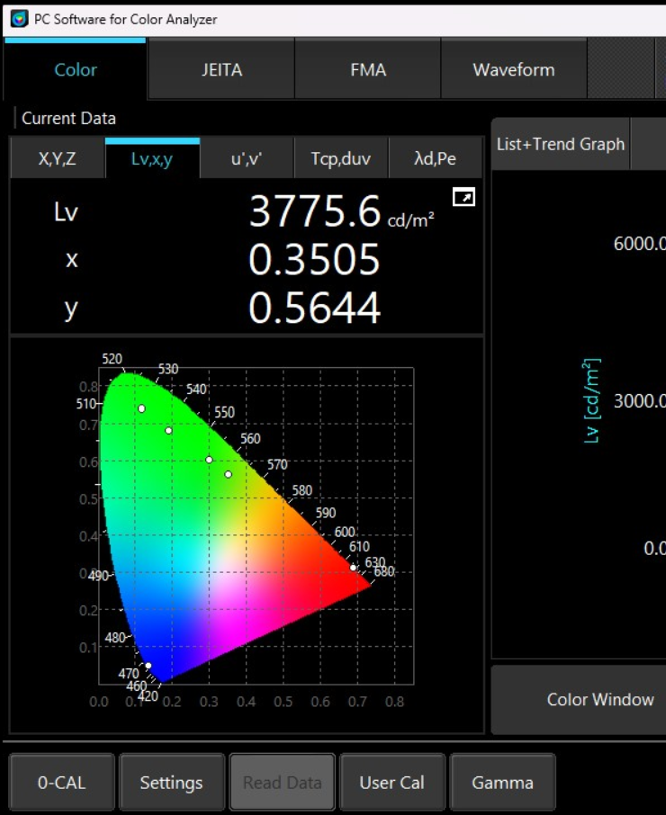
Cx 비교(전문가칼라)
 |  | 번호 |  | 목표 색좌표 |  | 원본 RGB값 |  |  | 보정 후 실측 데이터
 | color |  | Y | Cx | Cy | R | G | B | Cx | Cy | R | G | B | Cx | Cy | R | G | B | ΔCx | ΔCy | a | a'
현대 |  | 1 | 86.596 | 0.297 | 0.321 | 229 | 242 | 250 | 0.297 | 0.321 | 125 | 144 | 151 | 0.298 | 0.321 | 225 | 238 | 253 | -0.001 | 0.000 | 0.0014 | 0.0014
 |  | 2 | 84 | 0.329 | 0.339 | 244 | 233 | 223 | 0.329 | 0.339 | 164 | 159 | 140 | 0.328 | 0.34 | 245 | 224 | 200 | 0.001 | -0.001 | 0.0015 | 0.0015
 |  | 3 | 54 | 0.517 | 0.437 | 254 | 168 | 17 | 0.517 | 0.436 | 227 | 115 | 4 | 0.518 | 0.437 | 254 | 130 | 3 | -0.001 | 0.000 | 0.0008 | 0.0008
 |  | 4 | 27.5 | 0.587 | 0.330 | 233 | 62 | 62 | 0.588 | 0.33 | 210 | 30 | 20 | 0.588 | 0.328 | 243 | 36 | 23 | -0.001 | 0.002 | 0.0022 | 0.0022
 |  | 5 | 21.5 | 0.297 | 0.142 | 187 | 15 | 236 | 0.632 | 0.328 | 235 | 20 | 10 | 0.298 | 0.144 | 124 | 12 | 239 | -0.001 | -0.002 | 0.0022 | 0.0022
 |  | 6 | 15.9 | 0.228 | 0.109 | 138 | 37 | 252 | 0.228 | 0.109 | 35 | 7 | 152 | 0.228 | 0.108 | 57 | 7 | 224 | 0.000 | 0.001 | 0.0007 | 0.0007
 |  | 7 | 24.8 | 0.162 | 0.168 | 24 | 142 | 253 | 0.161 | 0.168 | 11 | 43 | 153 | 0.161 | 0.168 | 22 | 64 | 244 | 0.001 | 0.000 | 0.0005 | 0.0005
 |  | 8 | 40.3 | 0.176 | 0.341 | 3 | 199 | 192 | 0.177 | 0.341 | 22 | 124 | 115 | 0.176 | 0.34 | 34 | 199 | 192 | 0.000 | 0.001 | 0.0011 | 0.0011
 |  | 9 | 49.4 | 0.312 | 0.615 | 126 | 215 | 21 | 0.3 | 0.602 | 75 | 195 | 0 | 0.303 | 0.603 | 86 | 244 | 0 | 0.009 | 0.012 | 0.0153 | -
 |  | 10 | 27.3 | 0.258 | 0.301 | 183 | 228 | 252 | 0.254 | 0.3 | 54 | 84 | 99 | 0.259 | 0.301 | 129 | 184 | 233 | -0.001 | 0.000 | 0.0007 | 0.0007
기아 |  | 11 | 22.6 | 0.198 | 0.229 | 79 | 138 | 195 | 0.198 | 0.228 | 26 | 58 | 118 | 0.198 | 0.229 | 42 | 88 | 195 | 0.000 | 0.000 | 0.0006 | 0.0006
 |  | 12 | 28.6 | 0.304 | 0.390 | 127 | 154 | 122 | 0.305 | 0.392 | 86 | 125 | 68 | 0.303 | 0.391 | 92 | 140 | 82 | 0.001 | -0.001 | 0.0015 | 0.0015
 |  | 13 | 13 | 0.266 | 0.215 | 107 | 90 | 149 | 0.263 | 0.216 | 44 | 36 | 95 | 0.267 | 0.215 | 64 | 49 | 142 | -0.001 | 0.000 | 0.0006 | 0.0006
 |  | 14 | 24.3 | 0.396 | 0.286 | 167 | 98 | 127 | 0.397 | 0.287 | 133 | 56 | 82 | 0.396 | 0.286 | 155 | 67 | 104 | 0.000 | 0.000 | 0.0002 | 0.0002
 |  | 15 | 29.9 | 0.497 | 0.358 | 208 | 112 | 87 | 0.499 | 0.356 | 170 | 60 | 31 | 0.498 | 0.359 | 155 | 58 | 30 | -0.001 | -0.001 | 0.0018 | 0.0018
 |  | 16 | 48.7 | 0.438 | 0.422 | 217 | 174 | 95 | 0.44 | 0.425 | 190 | 134 | 30 | 0.438 | 0.421 | 210 | 150 | 40 | 0.000 | 0.001 | 0.0010 | 0.0010
 |  | 17 | 24.1 | 0.189 | 0.320 | 50 | 154 | 158 | 0.188 | 0.321 | 23 | 94 | 95 | 0.19 | 0.319 | 36 | 145 | 160 | -0.001 | 0.001 | 0.0012 | 0.0012
Cy비교(전문가칼라)
 |  | 18 | 100 | 0.313 | 0.329 | 255 | 255 | 255 | 0.311 | 0.33 | 155 | 162 | 148 | 0.312 | 0.329 | 248 | 243 | 242 | 0.001 | 0.000 | 0.0007 | 0.0007
 |  | 19 | 24.6 | 0.640 | 0.330 | 234 | 0 | 4 | 0.638 | 0.33 | 130 | 10 | 5 | 0.641 | 0.33 | 190 | 17 | 6 | -0.001 | 0.000 | 0.0011 | 0.0011
 |  | 20 | 69.8 | 0.273 | 0.289 | 200 | 219 | 255 | 0.274 | 0.289 | 100 | 118 | 154 | 0.271 | 0.288 | 150 | 175 | 250 | 0.002 | 0.001 | 0.0022 | 0.0022
제네시스 |  | 21 | 66.4 | 0.297 | 0.272 | 223 | 200 | 255 | 0.298 | 0.273 | 90 | 78 | 120 | 0.298 | 0.274 | 177 | 146 | 240 | -0.001 | -0.002 | 0.0022 | 0.0022
 |  | 22 | 47.2 | 0.511 | 0.375 | 255 | 140 | 89 | 0.513 | 0.377 | 230 | 84 | 27 | 0.511 | 0.375 | 248 | 92 | 33 | 0.000 | 0.000 | 0.0004 | 0.0004
 |  | 23 | 35.9 | 0.602 | 0.364 | 255 | 89 | 0 | 0.601 | 0.364 | 184 | 35 | 5 | 0.603 | 0.363 | 230 | 45 | 6 | -0.001 | 0.001 | 0.0011 | 0.0011
 |  | 24 | 30.8 | 0.627 | 0.333 | 255 | 40 | 30 | 0.627 | 0.335 | 178 | 18 | 7 | 0.629 | 0.332 | 220 | 23 | 9 | -0.002 | 0.001 | 0.0021 | 0.0021
 |  | 25 | 29.7 | 0.639 | 0.330 | 255 | 0 | 10 | 0.641 | 0.333 | 187 | 15 | 5 | 0.641 | 0.331 | 235 | 21 | 7 | -0.002 | -0.001 | 0.0020 | 0.0020
 |  | 26 | 20.3 | 0.266 | 0.124 | 174 | 0 | 255 | 0.267 | 0.126 | 62 | 7 | 160 | 0.265 | 0.124 | 90 | 8 | 240 | 0.001 | 0.000 | 0.0009 | 0.0009
 |  | 27 | 11.3 | 0.191 | 0.083 | 100 | 0 | 255 | 0.193 | 0.082 | 23 | 3 | 165 | 0.192 | 0.084 | 36 | 3 | 247 | -0.001 | -0.001 | 0.0016 | 0.0016
목표와의 거리편차(전문가 칼라)
 |  | 28 | 14.7 | 0.175 | 0.106 | 75 | 82 | 255 | 0.176 | 0.105 | 17 | 16 | 165 | 0.174 | 0.106 | 26 | 21 | 247 | 0.001 | 0.000 | 0.0007 | 0.0007
 |  | 29 | 53.3 | 0.184 | 0.432 | 0 | 227 | 207 | 0.183 | 0.433 | 30 | 186 | 90 | 0.185 | 0.431 | 36 | 240 | 129 | -0.001 | 0.001 | 0.0011 | 0.0011
 |  | 30 | 74.7 | 0.327 | 0.583 | 167 | 255 | 55 | 0.325 | 0.582 | 94 | 200 | 1 | 0.327 | 0.583 | 103 | 230 | 4 | 0.000 | 0.000 | 0.0002 | 0.0002
듀얼칼라 |  | 31 | 12.9 | 0.153 | 0.098 | 0 | 84 | 255 | 0.153 | 0.099 | 7 | 16 | 153 | 0.153 | 0.099 | 13 | 21 | 240 | 0.000 | -0.001 | 0.0015 | 0.0015
 |  | 32 | 45.3 | 0.210 | 0.710 | 0 | 220 | 0 | 0.192 | 0.682 | 20 | 160 | 0 | 0.209 | 0.68 | 32 | 254 | 0 | 0.001 | 0.030 | 0.0300 | -
 |  | 33 | 68.1 | 0.479 | 0.473 | 255 | 204 | 0 | 0.476 | 0.47 | 122 | 90 | 0 | 0.477 | 0.474 | 244 | 180 | 0 | 0.002 | -0.001 | 0.0022 | 0.0022
 |  | 34 | 45.3 | 0.210 | 0.710 | 0 | 220 | 0 | 0.192 | 0.682 | 20 | 160 | 0 | 0.209 | 0.68 | 32 | 254 | 0 | 0.001 | 0.030 | 0.0300
 |  | 35 | 29.7 | 0.640 | 0.330 | 255 | 0 | 0 | 0.64 | 0.331 | 124 | 10 | 5 | 0.642 | 0.331 | 250 | 22 | 7 | -0.002 | -0.001 | 0.0022 | 0.0022
 |  | 36 | 36 | 0.601 | 0.364 | 255 | 90 | 0 | 0.6 | 0.364 | 188 | 37 | 6 | 0.6 | 0.362 | 246 | 49 | 8 | 0.001 | 0.002 | 0.0026 | 0.0026
 |  | 37 | 20.3 | 0.573 | 0.330 | 200 | 60 | 60 | 0.572 | 0.333 | 190 | 32 | 24 | 0.572 | 0.329 | 194 | 33 | 23 | 0.001 | 0.001 | 0.0014 | 0.0014
전문가 색상 Cy 오차
 |  | 38 | 5.8 | 0.203 | 0.089 | 80 | 0 | 180 | 0.205 | 0.09 | 20 | 3 | 140 | 0.202 | 0.087 | 31 | 2 | 182 | 0.001 | 0.002 | 0.0022 | 0.0022
 |  | 39 | 7.5 | 0.151 | 0.060 | 15 | 0 | 255 | 0.153 | 0.061 | 5 | 2 | 156 | 0.152 | 0.061 | 12 | 0 | 246 | -0.001 | -0.001 | 0.0014 | 0.0014
 |  | 40 | 12.9 | 0.153 | 0.098 | 0 | 84 | 255 | 0.151 | 0.097 | 5 | 13 | 150 | 0.152 | 0.099 | 12 | 21 | 235 | 0.001 | -0.001 | 0.0021 | 0.0021
 |  | 41 | 100 | 0.195 | 0.552 | 0 | 250 | 127 | 0.195 | 0.554 | 21 | 136 | 30 | 0.196 | 0.552 | 33 | 248 | 53 | -0.001 | 0.000 | 0.0007 | 0.0007
 |  | 42 | 45.3 | 0.210 | 0.710 | 0 | 220 | 0 | 0.192 | 0.682 | 20 | 160 | 0 | 0.209 | 0.68 | 32 | 254 | 0 | 0.001 | 0.030 | 0.0300 | -
드라이브모드 연동 |  | 43 | 100 | 0.313 | 0.329 | 255 | 255 | 255 | 0.313 | 0.329 | 133 | 141 | 154 | 0.312 | 0.329 | 248 | 243 | 242 | 0.001 | 0.000 | 0.0007 | 0.0007
 |  | 44 | 50.4 | 0.184 | 0.362 | 45 | 220 | 200 | 0.184 | 0.363 | 27 | 138 | 125 | 0.183 | 0.362 | 40 | 220 | 184 | 0.001 | 0.000 | 0.0015 | 0.0015
 |  | 45 | 34.6 | 0.609 | 0.357 | 255 | 80 | 0 | 0.607 | 0.356 | 153 | 26 | 6 | 0.609 | 0.356 | 232 | 41 | 7 | 0.000 | 0.001 | 0.0011 | 0.0011
 |  | 46 | 34.6 | 0.609 | 0.357 | 255 | 80 | 0 | 0.607 | 0.356 | 153 | 26 | 6 | 0.609 | 0.356 | 232 | 41 | 7 | 0.000 | 0.001 | 0.0011 | 0.0011
 |  | 47 | 35.7 | 0.166 | 0.237 | 0 | 180 | 240 | 0.168 | 0.237 | 13 | 60 | 130 | 0.166 | 0.238 | 26 | 118 | 234 | 0.000 | -0.001 | 0.0011 | 0.0011
전문가 색상 Cx 오차
 |  | 48 | 5.9 | 0.228 | 0.103 | 90 | 0 | 165 | 0.228 | 0.105 | 18 | 3 | 90 | 0.229 | 0.103 | 36 | 3 | 148 | -0.001 | 0.000 | 0.0010 | 0.0010
 |  | 49 | 70.7 | 0.258 | 0.301 | 183 | 228 | 252 | 0.258 | 0.302 | 78 | 120 | 163 | 0.257 | 0.301 | 124 | 184 | 234 | 0.001 | 0.000 | 0.0014 | 0.0014
 |  | 50 | 65.4 | 0.360 | 0.578 | 175 | 235 | 0 | 0.354 | 0.561 | 95 | 168 | 0 | 0.359 | 0.565 | 145 | 255 | 0 | 0.001 | 0.013 | 0.0128 | -
 |  | 51 | 5.9 | 0.228 | 0.103 | 90 | 0 | 165 | 0.227 | 0.102 | 24 | 3 | 120 | 0.228 | 0.103 | 34 | 3 | 140 | 0.000 | 0.000 | 0.0000 | 0.0000
 |  |  |  |  |  |  |  |  |  |  |  |  |  |  |  |  |  |  |  |  | 0.0035 | 0.0013

커스텀컬러 64색
Cx 비교
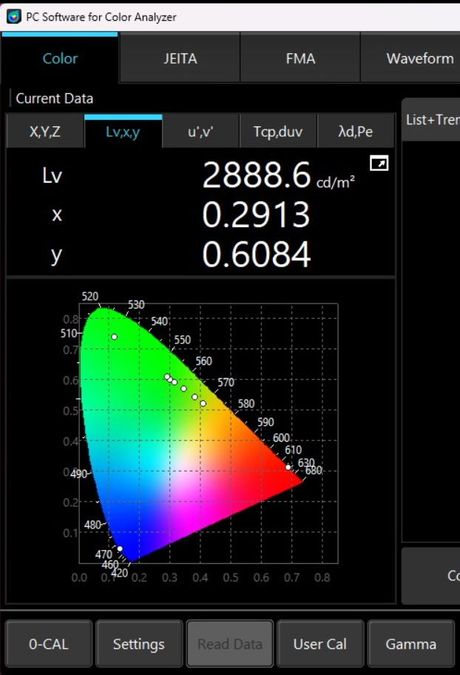
번호 | color | 목표 색좌표 |  | 원본 RGB값 |  |  | 보정후 실측 좌표 |  | 보정 RGB값 |  |  | 보정후 실측 좌표 |  | 보정 RGB값
 |  | Cx | Cy | R | G | B | Cx | Cy | R | G | B | Cx | Cy | R | G | B | ΔCx | ΔCy | Δa
1 |  | 0.188 | 0.072 | 70 | 1 | 185 | 0.188 | 0.074 | 16 | 1 | 131 | 0.188 | 0.074 | 20 | 1 | 170 | 0.000 | -0.002 | 0.0020
Cx비교(커스텀칼라)
2 |  | 0.204 | 0.092 | 80 | 0 | 175 | 0.204 | 0.093 | 20 | 4 | 119 | 0.203 | 0.093 | 26 | 4 | 154 | 0.001 | -0.001 | 0.0014
3 |  | 0.228 | 0.104 | 90 | 0 | 165 | 0.227 | 0.104 | 26 | 4 | 110 | 0.227 | 0.104 | 36 | 4 | 154 | 0.001 | 0.000 | 0.0010
4 |  | 0.256 | 0.12 | 101 | 0 | 155 | 0.258 | 0.12 | 32 | 4 | 95 | 0.257 | 0.12 | 47 | 5 | 142 | -0.001 | 0.000 | 0.0010
5 |  | 0.288 | 0.136 | 111 | 0 | 145 | 0.29 | 0.135 | 40 | 4 | 87 | 0.288 | 0.137 | 62 | 6 | 139 | 0.000 | -0.001 | 0.0010
6 |  | 0.328 | 0.156 | 121 | 0 | 135 | 0.33 | 0.154 | 48 | 4 | 75 | 0.328 | 0.155 | 79 | 6 | 127 | 0.000 | 0.001 | 0.0010
7 |  | 0.368 | 0.18 | 131 | 0 | 125 | 0.367 | 0.181 | 55 | 6 | 63 | 0.368 | 0.181 | 103 | 10 | 119 | 0.000 | -0.001 | 0.0010
8 |  | 0.416 | 0.208 | 145 | 0 | 115 | 0.416 | 0.206 | 62 | 6 | 49 | 0.417 | 0.208 | 117 | 11 | 93 | -0.001 | 0.000 | 0.0010
9 |  | 0.484 | 0.244 | 165 | 0 | 100 | 0.483 | 0.241 | 68 | 6 | 32 | 0.484 | 0.242 | 163 | 14 | 76 | 0.000 | 0.002 | 0.0020
10 |  | 0.54 | 0.276 | 195 | 0 | 90 | 0.542 | 0.276 | 87 | 8 | 23 | 0.542 | 0.276 | 190 | 17 | 50 | -0.002 | 0.000 | 0.0020
11 |  | 0.592 | 0.304 | 220 | 0 | 70 | 0.59 | 0.305 | 94 | 9 | 13 | 0.591 | 0.304 | 208 | 19 | 28 | 0.001 | 0.000 | 0.0010
12 |  | 0.616 | 0.316 | 230 | 0 | 50 | 0.616 | 0.316 | 102 | 9 | 9 | 0.617 | 0.316 | 228 | 20 | 18 | -0.001 | 0.000 | 0.0010
13 |  | 0.632 | 0.328 | 240 | 0 | 30 | 0.634 | 0.328 | 108 | 10 | 5 | 0.631 | 0.327 | 237 | 22 | 11 | 0.001 | 0.001 | 0.0014
14 |  | 0.64 | 0.324 | 245 | 0 | 15 | 0.64 | 0.323 | 106 | 8 | 5 | 0.641 | 0.325 | 232 | 18 | 9 | -0.001 | -0.001 | 0.0014
15 |  | 0.64 | 0.328 | 255 | 0 | 5 | 0.64 | 0.331 | 109 | 8 | 4 | 0.64 | 0.326 | 245 | 20 | 9 | 0.000 | 0.002 | 0.0020
16 |  | 0.64 | 0.332 | 255 | 10 | 0 | 0.64 | 0.332 | 118 | 9 | 4 | 0.64 | 0.332 | 248 | 23 | 7 | 0.000 | 0.000 | 0.0000
17 |  | 0.64 | 0.336 | 255 | 20 | 0 | 0.639 | 0.335 | 130 | 11 | 4 | 0.639 | 0.336 | 237 | 24 | 6 | 0.001 | 0.000 | 0.0010
18 |  | 0.636 | 0.332 | 255 | 30 | 0 | 0.637 | 0.331 | 128 | 10 | 5 | 0.636 | 0.332 | 225 | 22 | 8 | 0.000 | 0.000 | 0.0000
19 |  | 0.632 | 0.336 | 255 | 40 | 0 | 0.631 | 0.336 | 128 | 12 | 5 | 0.632 | 0.337 | 214 | 24 | 7 | 0.000 | -0.001 | 0.0010
20 |  | 0.628 | 0.34 | 255 | 50 | 0 | 0.628 | 0.338 | 128 | 13 | 5 | 0.627 | 0.339 | 230 | 28 | 8 | 0.001 | 0.001 | 0.0014
21 |  | 0.624 | 0.344 | 255 | 60 | 0 | 0.622 | 0.342 | 128 | 15 | 5 | 0.626 | 0.345 | 222 | 30 | 6 | -0.002 | -0.001 | 0.0022
Cy비교(커스텀칼라)
Cy 비교
22 |  | 0.616 | 0.352 | 255 | 70 | 0 | 0.614 | 0.349 | 128 | 18 | 5 | 0.615 | 0.351 | 230 | 37 | 7 | 0.001 | 0.001 | 0.0014
23 |  | 0.608 | 0.356 | 255 | 80 | 0 | 0.606 | 0.355 | 128 | 21 | 5 | 0.608 | 0.357 | 230 | 42 | 7 | 0.000 | -0.001 | 0.0010
24 |  | 0.6 | 0.364 | 255 | 90 | 0 | 0.598 | 0.361 | 128 | 24 | 5 | 0.599 | 0.364 | 230 | 48 | 7 | 0.001 | 0.000 | 0.0010
25 |  | 0.592 | 0.372 | 255 | 100 | 0 | 0.592 | 0.371 | 128 | 28 | 4 | 0.59 | 0.371 | 230 | 54 | 7 | 0.002 | 0.001 | 0.0022
26 |  | 0.58 | 0.384 | 250 | 110 | 0 | 0.58 | 0.386 | 126 | 34 | 3 | 0.58 | 0.384 | 218 | 61 | 5 | 0.000 | 0.000 | 0.0000
27 |  | 0.564 | 0.396 | 240 | 120 | 0 | 0.565 | 0.397 | 115 | 37 | 3 | 0.564 | 0.396 | 200 | 67 | 5 | 0.000 | 0.000 | 0.0000
28 |  | 0.548 | 0.412 | 230 | 130 | 0 | 0.547 | 0.41 | 106 | 41 | 3 | 0.548 | 0.412 | 186 | 75 | 4 | 0.000 | 0.000 | 0.0000
29 |  | 0.52 | 0.436 | 215 | 140 | 0 | 0.521 | 0.434 | 95 | 48 | 2 | 0.521 | 0.436 | 168 | 88 | 3 | -0.001 | 0.000 | 0.0010
30 |  | 0.504 | 0.452 | 210 | 150 | 0 | 0.503 | 0.45 | 94 | 56 | 1 | 0.504 | 0.452 | 163 | 100 | 2 | 0.000 | 0.000 | 0.0000
31 |  | 0.484 | 0.468 | 205 | 160 | 0 | 0.481 | 0.466 | 88 | 62 | 1 | 0.484 | 0.467 | 156 | 112 | 2 | 0.000 | 0.001 | 0.0010
32 |  | 0.444 | 0.5 | 200 | 185 | 0 | 0.443 | 0.497 | 79 | 75 | 0 | 0.444 | 0.5 | 142 | 138 | 0 | 0.000 | 0.000 | 0.0000
33 |  | 0.42 | 0.524 | 195 | 200 | 0 | 0.411 | 0.522 | 76 | 90 | 0 | 0.411 | 0.525 | 135 | 165 | 0 | 0.009 | -0.001 | 0.0091
34 |  | 0.388 | 0.552 | 185 | 220 | 0 | 0.381 | 0.545 | 70 | 102 | 0 | 0.376 | 0.552 | 127 | 200 | 0 | 0.012 | 0.000 | 0.0120
35 |  | 0.36 | 0.576 | 175 | 235 | 0 | 0.345 | 0.573 | 60 | 113 | 0 | 0.345 | 0.576 | 110 | 218 | 0 | 0.015 | 0.000 | 0.0150
36 |  | 0.34 | 0.596 | 165 | 245 | 10 | 0.316 | 0.594 | 55 | 128 | 0 | 0.318 | 0.596 | 94 | 230 | 0 | 0.022 | 0.000 | 0.0220
37 |  | 0.324 | 0.608 | 155 | 250 | 20 | 0.302 | 0.605 | 50 | 130 | 0 | 0.303 | 0.608 | 84 | 234 | 0 | 0.021 | 0.000 | 0.0210
38 |  | 0.304 | 0.612 | 145 | 255 | 40 | 0.293 | 0.612 | 50 | 140 | 0 | 0.298 | 0.612 | 85 | 247 | 0 | 0.006 | 0.000 | 0.0060
39 |  | 0.288 | 0.608 | 135 | 255 | 60 | 0.29 | 0.611 | 45 | 129 | 2 | 0.29 | 0.611 | 80 | 247 | 4 | -0.002 | -0.003 | 0.0036
40 |  | 0.276 | 0.592 | 125 | 250 | 80 | 0.273 | 0.593 | 44 | 137 | 8 | 0.276 | 0.592 | 75 | 247 | 15 | 0.000 | 0.000 | 0.0000
목표와의 거리편차(커스텀 칼라)
41 |  | 0.26 | 0.564 | 115 | 245 | 100 | 0.261 | 0.565 | 37 | 120 | 14 | 0.26 | 0.564 | 60 | 212 | 27 | 0.000 | 0.000 | 0.0000
42 |  | 0.244 | 0.532 | 105 | 240 | 120 | 0.241 | 0.535 | 36 | 131 | 25 | 0.245 | 0.532 | 58 | 220 | 45 | -0.001 | 0.000 | 0.0010
43 |  | 0.232 | 0.492 | 95 | 235 | 140 | 0.232 | 0.493 | 32 | 116 | 34 | 0.231 | 0.491 | 53 | 211 | 66 | 0.001 | 0.001 | 0.0014
44 |  | 0.216 | 0.448 | 85 | 230 | 160 | 0.217 | 0.445 | 30 | 115 | 50 | 0.215 | 0.447 | 48 | 207 | 95 | 0.001 | 0.001 | 0.0014
45 |  | 0.196 | 0.404 | 65 | 225 | 180 | 0.196 | 0.403 | 22 | 100 | 60 | 0.196 | 0.404 | 36 | 180 | 114 | 0.000 | 0.000 | 0.0000
46 |  | 0.184 | 0.36 | 45 | 220 | 200 | 0.183 | 0.36 | 22 | 113 | 90 | 0.185 | 0.361 | 34 | 180 | 152 | -0.001 | -0.001 | 0.0014
47 |  | 0.176 | 0.328 | 31 | 210 | 210 | 0.176 | 0.326 | 20 | 105 | 104 | 0.175 | 0.329 | 31 | 180 | 187 | 0.001 | -0.001 | 0.0014
48 |  | 0.172 | 0.296 | 15 | 200 | 220 | 0.172 | 0.299 | 18 | 95 | 113 | 0.172 | 0.296 | 29 | 161 | 208 | 0.000 | 0.000 | 0.0000
49 |  | 0.168 | 0.264 | 5 | 190 | 230 | 0.17 | 0.264 | 17 | 82 | 124 | 0.169 | 0.264 | 29 | 147 | 238 | -0.001 | 0.000 | 0.0010
50 |  | 0.168 | 0.236 | 0 | 180 | 240 | 0.167 | 0.237 | 16 | 75 | 138 | 0.168 | 0.237 | 28 | 125 | 249 | 0.000 | -0.001 | 0.0010
51 |  | 0.164 | 0.204 | 0 | 165 | 250 | 0.163 | 0.206 | 13 | 58 | 138 | 0.164 | 0.205 | 23 | 95 | 248 | 0.000 | -0.001 | 0.0010
52 |  | 0.16 | 0.176 | 0 | 150 | 255 | 0.159 | 0.176 | 12 | 50 | 156 | 0.159 | 0.177 | 19 | 74 | 250 | 0.001 | -0.001 | 0.0014
53 |  | 0.16 | 0.148 | 0 | 130 | 255 | 0.158 | 0.148 | 12 | 41 | 176 | 0.16 | 0.148 | 19 | 53 | 253 | 0.000 | 0.000 | 0.0000
54 |  | 0.156 | 0.124 | 0 | 110 | 255 | 0.156 | 0.124 | 11 | 31 | 186 | 0.156 | 0.125 | 16 | 38 | 255 | 0.000 | -0.001 | 0.0010
55 |  | 0.152 | 0.104 | 0 | 90 | 255 | 0.154 | 0.105 | 10 | 23 | 199 | 0.152 | 0.104 | 13 | 26 | 255 | 0.000 | 0.000 | 0.0000
56 |  | 0.152 | 0.084 | 0 | 70 | 255 | 0.152 | 0.084 | 9 | 14 | 210 | 0.153 | 0.085 | 13 | 14 | 255 | -0.001 | -0.001 | 0.0014
57 |  | 0.152 | 0.072 | 11 | 50 | 250 | 0.152 | 0.073 | 7 | 7 | 169 | 0.153 | 0.073 | 13 | 7 | 255 | -0.001 | -0.001 | 0.0014
58 |  | 0.152 | 0.068 | 25 | 40 | 240 | 0.152 | 0.068 | 7 | 5 | 169 | 0.151 | 0.067 | 11 | 4 | 237 | 0.001 | 0.001 | 0.0014
59 |  | 0.156 | 0.068 | 35 | 30 | 235 | 0.156 | 0.068 | 9 | 5 | 185 | 0.157 | 0.068 | 13 | 3 | 222 | -0.001 | 0.000 | 0.0010
60 |  | 0.16 | 0.068 | 45 | 20 | 225 | 0.16 | 0.069 | 10 | 4 | 169 | 0.16 | 0.067 | 13 | 2 | 203 | 0.000 | 0.001 | 0.0010
61 |  | 0.164 | 0.068 | 51 | 10 | 215 | 0.165 | 0.069 | 11 | 3 | 157 | 0.165 | 0.069 | 14 | 2 | 188 | -0.001 | -0.001 | 0.0014
62 |  | 0.168 | 0.072 | 55 | 5 | 205 | 0.167 | 0.071 | 11 | 3 | 144 | 0.169 | 0.072 | 15 | 2 | 176 | -0.001 | 0.000 | 0.0010
63 |  | 0.176 | 0.072 | 60 | 3 | 195 | 0.175 | 0.071 | 13 | 2 | 136 | 0.175 | 0.072 | 16 | 1 | 163 | 0.001 | 0.000 | 0.0010
64 |  | 0.18 | 0.076 | 65 | 2 | 190 | 0.18 | 0.077 | 14 | 3 | 129 | 0.181 | 0.075 | 17 | 1 | 152 | -0.001 | 0.001 | 0.0014
 |  |  |  |  |  |  |  |  |  |  |  |  |  |  |  |  |  |  | 0.0023

